상품제안서
타이틀리스트prov1골프공3알+골프파우치 | 상품코드: S27650

 |  |  |  |  |  |  | 02-713-8555 | www.synergygift.co.kr
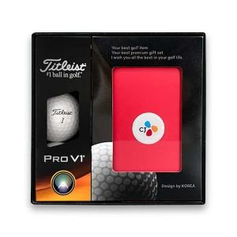

【상세/제작정보】

【인쇄/포장옵션】 | 풀칼라 / 포장지포장

【공급단가】 | 수량 | 30~ | 100~ | 500~ | 1,000~ | 2,000~
*VAT별도 | 단가 | 24,750원 | 24,150원 | 23,160원 | 22,570원 | 21,970원

【상품 URL】 | https://www.synergygift.co.kr:443/src/goods_detail.php?gdno=27650

